상품제안서
ST-299 러블리미니손거울 핑크 | 상품코드: F02187

 |  |  |  |  |  |  | 02-412-0044 | www.easy1.co.kr
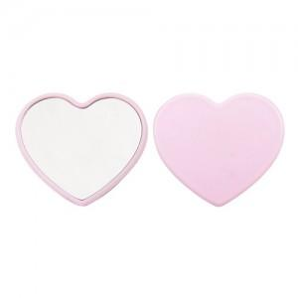 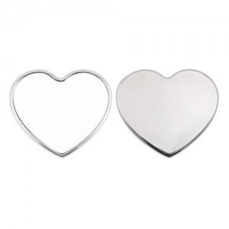 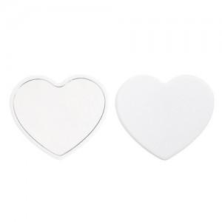

【상세/제작정보】 | 국내제작 국산품입니다. 500개이하는 20000원의 인쇄비가 추가됩니다.

【인쇄/포장옵션】 | 실크 / 포장지포장

【공급단가】 | 수량 | 500~ | 1,000~ | 2,000~ | 3,000~ | 5,000~
*VAT별도 | 화이트 핑크 | 780원 | 760원 | 750원 | 720원 | 690원
 | 골드 실버 | 1,040원 | 1,020원 | 1,000원 | 960원 | 920원

【상품 URL】 | https://easy1.co.kr:443/src/goods_detail.php?gdno=2187

